Día 1
Nombre del Scrum Master |  | Julian Machado
Hora de inicio | 21:24:00 |  | Hora de finalización | 9:39:00 p.m
Día 1 | Aspecto | Backend- Brayan M. | BD - Edward K. | Testing - Brayan S. | Ui/Ux -Mateo P. | Frontend -Julian M
 | ¿Qué hice ayer ? | El compañero investigó formas de realizar validaciones con JavaScript. | El compañero clonó el repositorio en su laptop para familiarizarse y actualizarse sobre el proyecto. | El compañero investigó buenas prácticas para desarrollar diferentes tipos de pruebas (testing). | El compañero consultó múltiples fuentes sobre experiencia de usuario (UX) y sintetizó las recomendaciones en un documento. | Busque informacion de react y observe dos videos
 | ¿Qué voy a hacer hoy? | El compañero comenzará a realizar pruebas del módulo de inicio de sesión (LOGIN) utilizando la información recolectada. | El compañero revisará la documentación de la base de datos para comprender mejor su estructura. | El compañero revisará el avance del frontend con el fin de identificar errores y oportunidades de mejora. | El compañero aplicará las recomendaciones del documento, comenzando por la paleta de colores del proyecto BROTA. | vistitar el reposorita de la documentacion de react
 | ¿Tengo algún bloqueo? | Por el momento, el compañero no ha presentado ningún bloqueo. | Por el momento el compañero no ha presentado ningun bloqueo | Por el momento el compañero no ha presentado ningun bloqueo | Por el momento el compañero no ha presentado ningun bloqueo | Por el momento el compañero no ha presentado ningun bloqueo
 | Foto grupal | 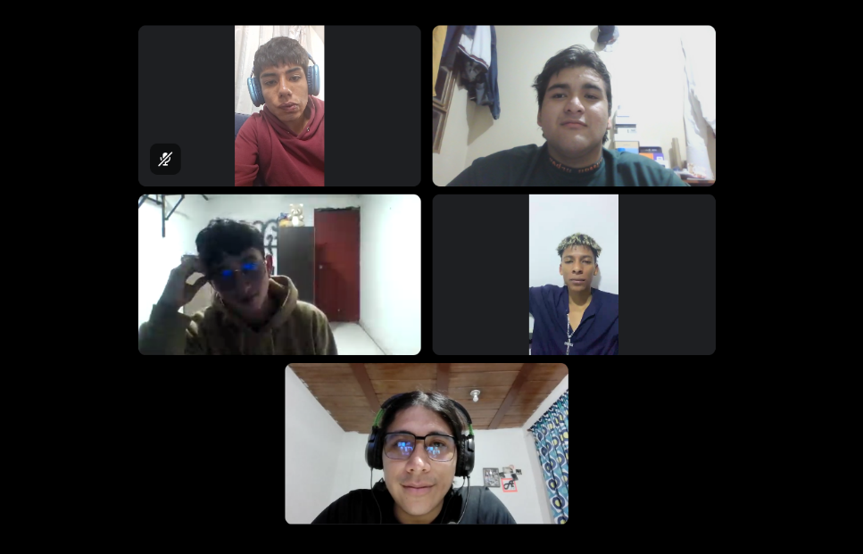

Día 2
Nombre del Scrum Master |  | Brayan Moreno
Hora de inicio | 21:00:00 |  | Hora de finalización | 21:15:00
Día 2 | Aspecto | Backend- Brayan M. | BD - Edward K. | Testing - Brayan S. | Ui/Ux -Mateo P. | Frontend -Julian M
 | ¿Qué hice ayer ? | Configure el entorno para ejecutar el login en mi computador para empesar a ejecutar pruebas de la validacion de datos | El compañero documentó las buenas prácticas y las herramientas existentes para la gestión de bases de datos. | Termino de revisar el fronted y diseño el plan de pruebas inicial y redacto casos para el login | Realicé ajustes en el documento sobre la colorimetría del proyecto BROTA. | Se informo en documentacion y recursos graficos de react
 | ¿Qué voy a hacer hoy? | Voy a realizar la creacion de un correo electronico de un usuario para realizar pruebas de validacion, validando la obtencion del codigo alfanumerico necesario para iniciar seción | El compañero preparará el entorno para el manejo de PostgreSQL e investigará la configuración de la conexión entre la aplicación y la base de datos. | Configuro el entorno de pruebas para comenzar con el testeo de los enpoints del backend y valido que las respuestas http sean las adecuadas | Usaré el documento actualizado para implementar las mejoras de experiencia de usuario en el diseño del sistema, alineándome con la actualización del stack de iconos que está realizando mi compañero. | Realizo y puso en practica los comandos y ejecuto librerías para su ejecucion en el proyecto
 | ¿Tengo algún bloqueo? | Por el momento el compañero no ha presentado ningun bloqueo | El compañero presentó una dificultad inicial para comprender algunas funcionalidades relacionadas con la configuración de las conexiones a la base de datos. | Por el momento el compañero no ha presentado ningun bloqueo | Por el momento el compañero no ha presentado ningun bloqueo | Por el momento el compañero no ha presentado ningun bloqueo
 | Foto grupal | 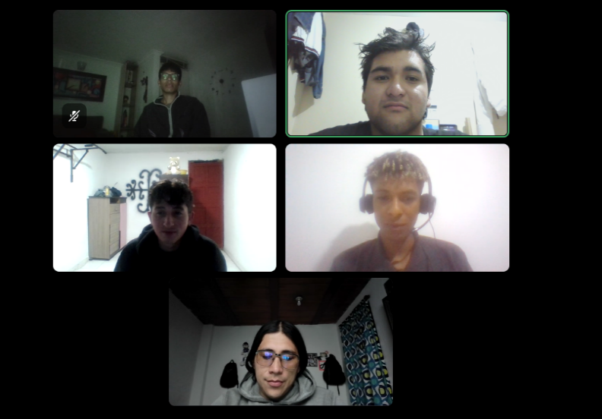

Dia 3
Nombre del Scrum Master |  | Edward Klinger
Hora de inicio | 21:00:00 |  | Hora de finalización | 21:15:00
Día 3 | Aspecto | Backend- Brayan M. | BD - Edward K. | Testing - Brayan S. | Ui/Ux -Mateo P. | Frontend -Julian M
 | ¿Qué hice ayer ? | El compañero intentó enviar un código alfanumérico utilizando el correo electrónico de pruebas con dominio corporativo de la empresa; sin embargo, el envío presentó un fallo. | Preparé el entorno inicial para el manejo de PostgreSQL y su configuración para la conexión entre aplicación y la base de datos. | El compañero valido el entorno y testeo los enpoints del backend y valido que las respuestas http funcionaran | El compañero utilizó el documento de recomendaciones para implementar mejoras en la experiencia de usuario del sistema. | El compañero instaló las librerías necesarias mediante comandos y verificó su correcto funcionamiento dentro del proyecto.
 | ¿Qué voy a hacer hoy? | El compañero revisará la causa del error e investigará posibles soluciones para corregir el fallo identificado. | Revise ejemplos y valide en google sobre conexiones a bases de datos, presenté algunas dificultades para comprender la estructura e indentación del código utilizado con ejemplos. | El compañero testeo que vulneravilidades puede tener el codigo siguiendo los parametros de las exigencias establecidas a los demas desarolladores | El compañero validará los cambios de diseño implementados y revisará que los colores y los íconos sean consistentes en todas las partes del sistema. | El compañero comenzará a integrar las librerías instaladas en el proyecto y comprobará que funcionen correctamente en el entorno de desarrollo.
 | ¿Tengo algún bloqueo? | Actualmente, el compañero desconoce la causa del fallo presentado. | Al comprender la estuctura de la base de datos y las conexiones | El comprañero presento un bloquedo debido a que el equipo de desarollo aun no ha desplegado nuevas funcionalidades en el entorno de pruebas, lo cual le impide avanzar en la ejecucion del testing | Por el momento, el compañero no ha presentado ningún bloqueo. | Por el momento, el compañero no ha presentado ningún bloqueo.
 | Foto grupal | 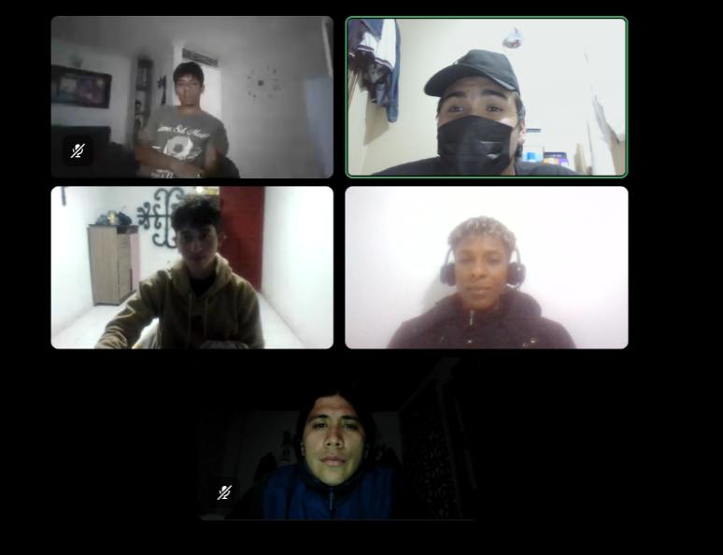

Dia 4
Nombre del Scrum Master |  | David Paredes
Hora de inicio | 21:15:00 |  | Hora de finalización | 21:30:00
Día 4 | Aspecto | Backend- Brayan M. | BD - Edward K. | Testing - Brayan S. | Ui/Ux -Mateo P. | Frontend -Julian M
 | ¿Qué hice ayer ? | el compañero reviso la causa de la falla encontrando su origen y resolviendolo, ya con la falla solucionada se reintento el envio del correo para la obtencion del codigo alfanumerico el cual fue exitoso | el comañero estudio ejemplos documentos y videos sobre como hacer conecciones usando postrgres con el fin de comprender la estructura correcta de implementacion | el compañero avanzo con la documentacion del area de pruebas y actuyalizo la matriz de trazabilidad de requisitos de los modulos pendientes | Validé los cambios de diseño revisando la consistencia de la colorimetría e iconos en todas las vistas del sistema. | el compañero integro y verifico librerias de proyecto
 | ¿Qué voy a hacer hoy? | el compañero analizara las pobilidades del envio del codigo alfanumerico al telefono del usuario para tener una doble verificacion | el compañlero realizara una prueba de coneccion entre la base de datos y el proyecto esperando obtener un resuktado satisfactorio | apoyara al equipo en la revision de requisitos funcionales y realizar pruebas rapidas de cualquier cambio que permita el servidor | Presentaré los resultados de la revisión al equipo para definir los ajustes finales antes de cerrar el sprint. | Continuó con la configuracion de librerias y avanzar en la implementación de componentes basicos en react
 | ¿Tengo algún bloqueo? | Por el momento, el compañero no ha presentado ningún bloqueo. | Por el momento, el compañero no ha presentado ningún bloqueo. | Por el momento, el compañero no ha presentado ningún bloqueo. | Por el momento, el compañero no ha presentado ningún bloqueo. | he tenido dificulatdes al configurar las librerias ya que no se reconocen en el entorno
 | Foto grupal | 